상품제안서
[쿨린] 162 무선 높이조절 LED 써큘레이터 (4,000mah) | 상품코드: F24016

 |  |  |  |  |  |  | 02-412-0044 | www.easy1.co.kr
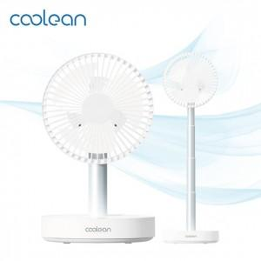

【상세/제작정보】

【인쇄/포장옵션】 | 레이저 / 포장불가능

【공급단가】 | 수량 | 30~ | 50~ | 100~ | 300~ | 500~
*VAT별도 | 단가 | 32,720원 | 32,180원 | 31,360원 | 30,810원 | 30,000원

【상품 URL】 | https://dev.easy1.co.kr:443/src/goods_detail.php?gdno=24016

